Лист1
 | Лето 2016 г.
№ |  | Наименование товара | Цена | Кол-во | Ед. изм. | Сумма
1 | 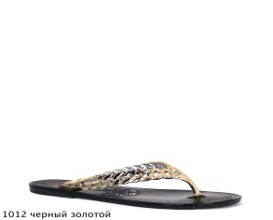 | 1012-161 black gold | 2000.00 | 10 | пар | 20000.00
2 | 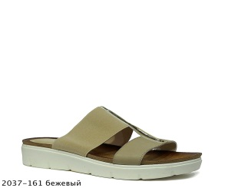 | 2037-161 beige | 2500.00 | 10 | пар | 25000.00
3 | 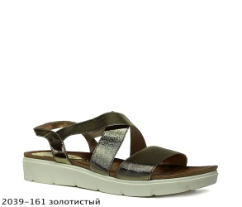 | 2039-161 gold | 2500.00 | 10 | пар | 25000.00
4 | 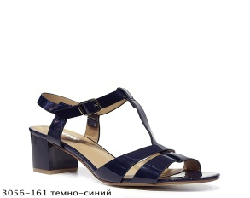 | 3056-161 navy | 2500.00 | 10 | пар | 25000.00
5 | 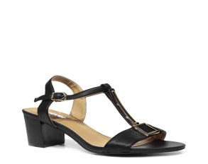 | 3057-161 black | 2700.00 | 10 | пар | 27000.00
6 | 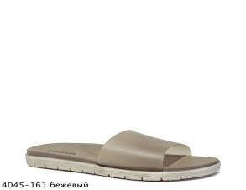 | 4045-161 beige | 1500.00 | 10 | пар | 15000.00
7 | 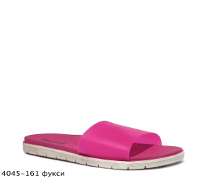 | 4045-161 fuksia | 1500.00 | 10 | пар | 15000.00

